PUNTO FIJO 7 a
f(x) = |  | a= | VALOR | f(a)= | VALOR | Tolerancia | VALOR
g(x)= |  | b= | VALOR | f(b)= | VALOR
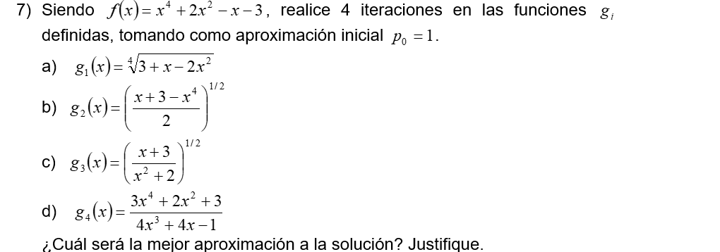
n | xn | xn+1=g(xn) | Error | Condición | en/en-1
1
2 | 0 |  | 0 | raíz
3 | 0 |  | 0 | raíz | #DIV/0! | Convergencia lineal: en=k*en-1
4 | 0 |  | 0 | raíz | #DIV/0!
5 | 0 |  | 0 | raíz | #DIV/0!
6 | 0 |  | 0 | raíz | #DIV/0!
7 | 0 |  | 0 | raíz | #DIV/0!
8 | 0 |  | 0 | raíz | #DIV/0!
9 | 0 |  | 0 | raíz | #DIV/0!
10 | 0 |  | 0 | raíz | #DIV/0!
11 | 0 |  | 0 | raíz | #DIV/0!
12 | 0 |  | 0 | raíz | #DIV/0!
13 | 0 |  | 0 | raíz | #DIV/0!
14 | 0 |  | 0 | raíz | #DIV/0!
15 | 0 |  | 0 | raíz | #DIV/0!
16 | 0 |  | 0 | raíz | #DIV/0!
17 | 0 |  | 0 | raíz | #DIV/0!
18 | 0 |  | 0 | raíz | #DIV/0!
19 | 0 |  | 0 | raíz | #DIV/0!

